RevisionCFE
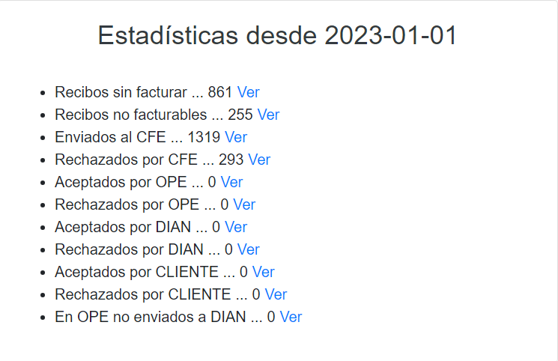
NumeroCamara | Usuario | Identificacion | Clave | FechaRevisar | Filtro | ReciboIndividual | FechaInicial | FechaFinal
20 | cajaqa | 11314260 | 2837279 | 24022023 | Todos (T) | S000789781 | 27072022 | 27072022

Menu

Nota: En caso de que falle, hay que cambiar las fechas . Siempre deben tener data los primeros cuatro items

EstInscripcionDocumentosEsadl
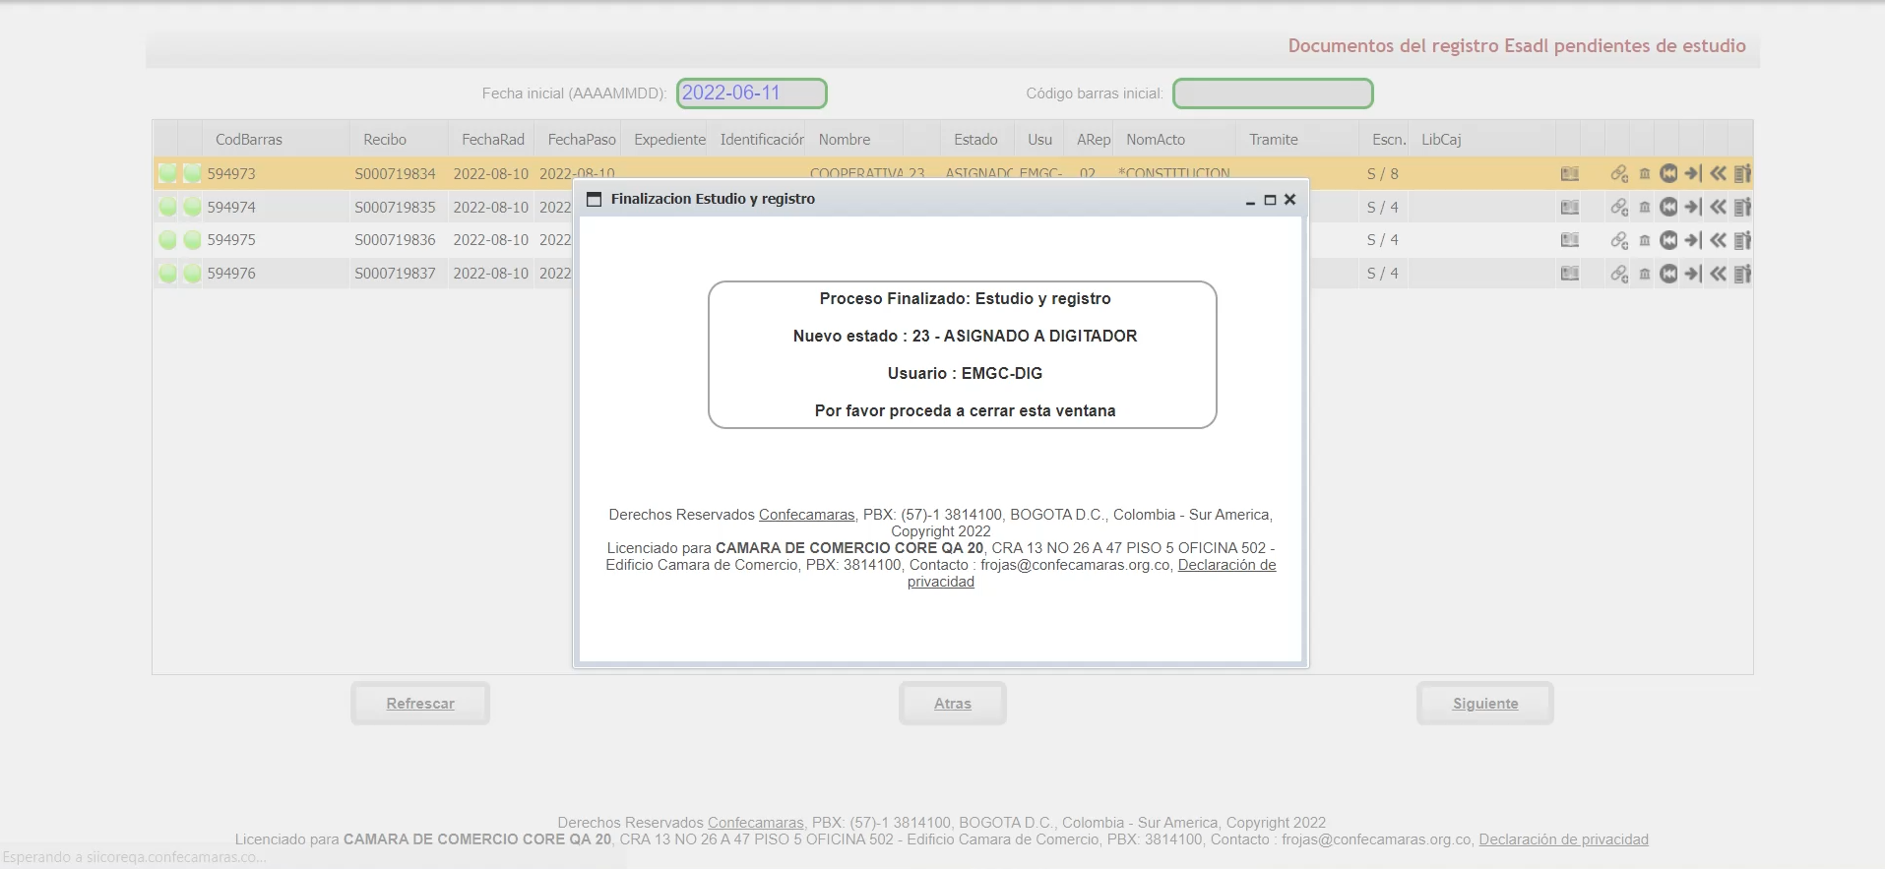
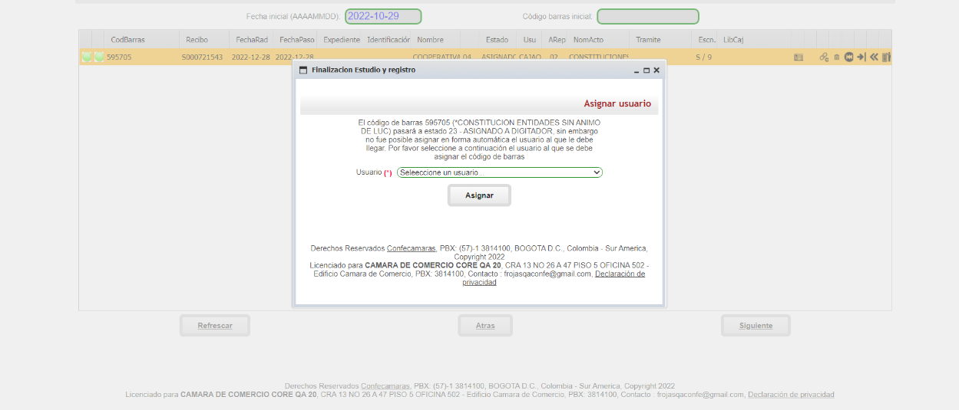
NumeroCamara | Usuario | Identificacion | Clave | CodigoBarras | Email | Celular
20 | cajaqa | 11314260 | 2837279 | 611316 | frojas@confecamaras.org.co | 3107649396

Menu

